Баг 1
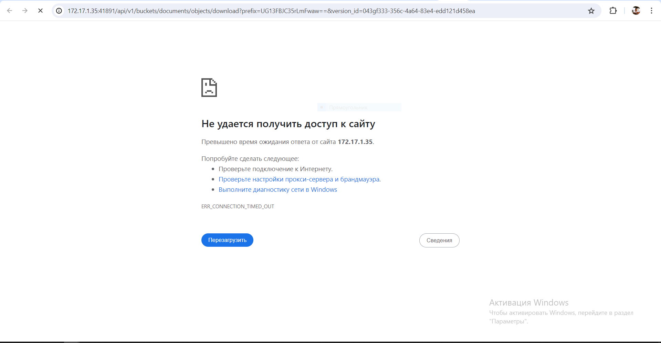
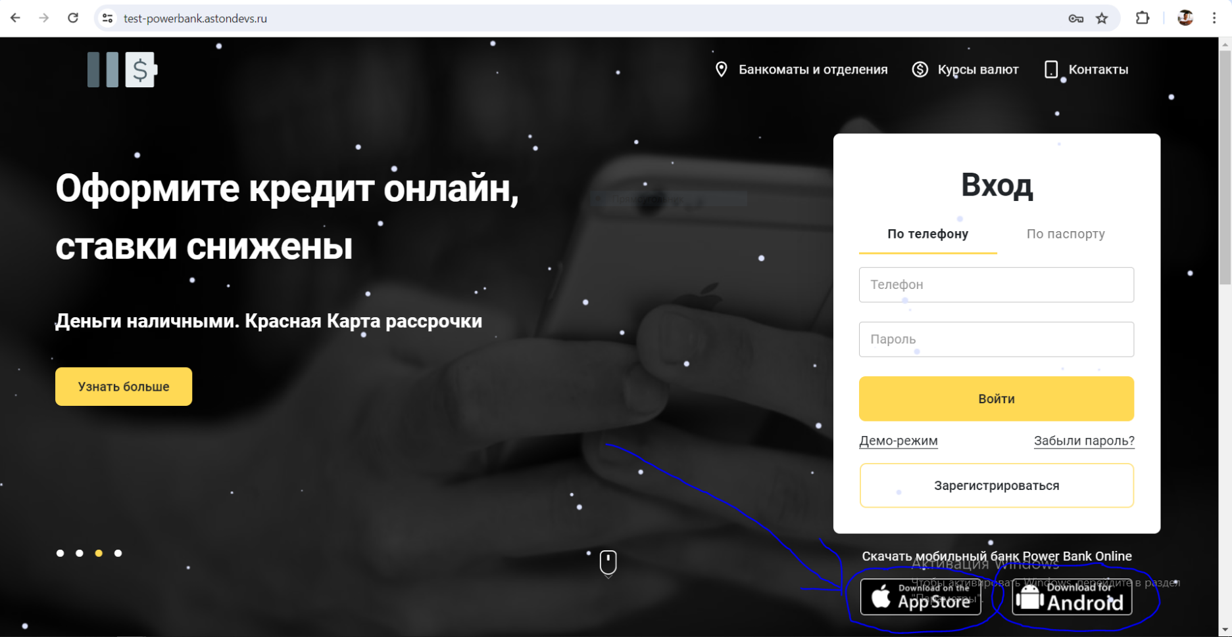
Заголовок | Неработающие ссылки для скачивания мобильных версий приложения
Шаги вопроизведения | При открытии страницы https://test-powerbank.astondevs.ru/ в правом нижней части сайта есть 2 кнопки для перехода и скачивания моб. Версии продукта. Нажимаем их для скачивания приложений.
Фактический результат | После нажатия на каждую из них происходит переход на страницу с ошибкой
Ожидаемый результат | При нажатии кнопок на скачивание приложений, страница должна была перевести нас на скачивание приложения.
Окружение | ОС Windows 10, браузер Google Chrome версии 125.0.6422.61
Дополнительная информация | Ни одна из кнопок для скачивания моб. версии приложения не работает.
Приоритет | Критичный.

Баг 2
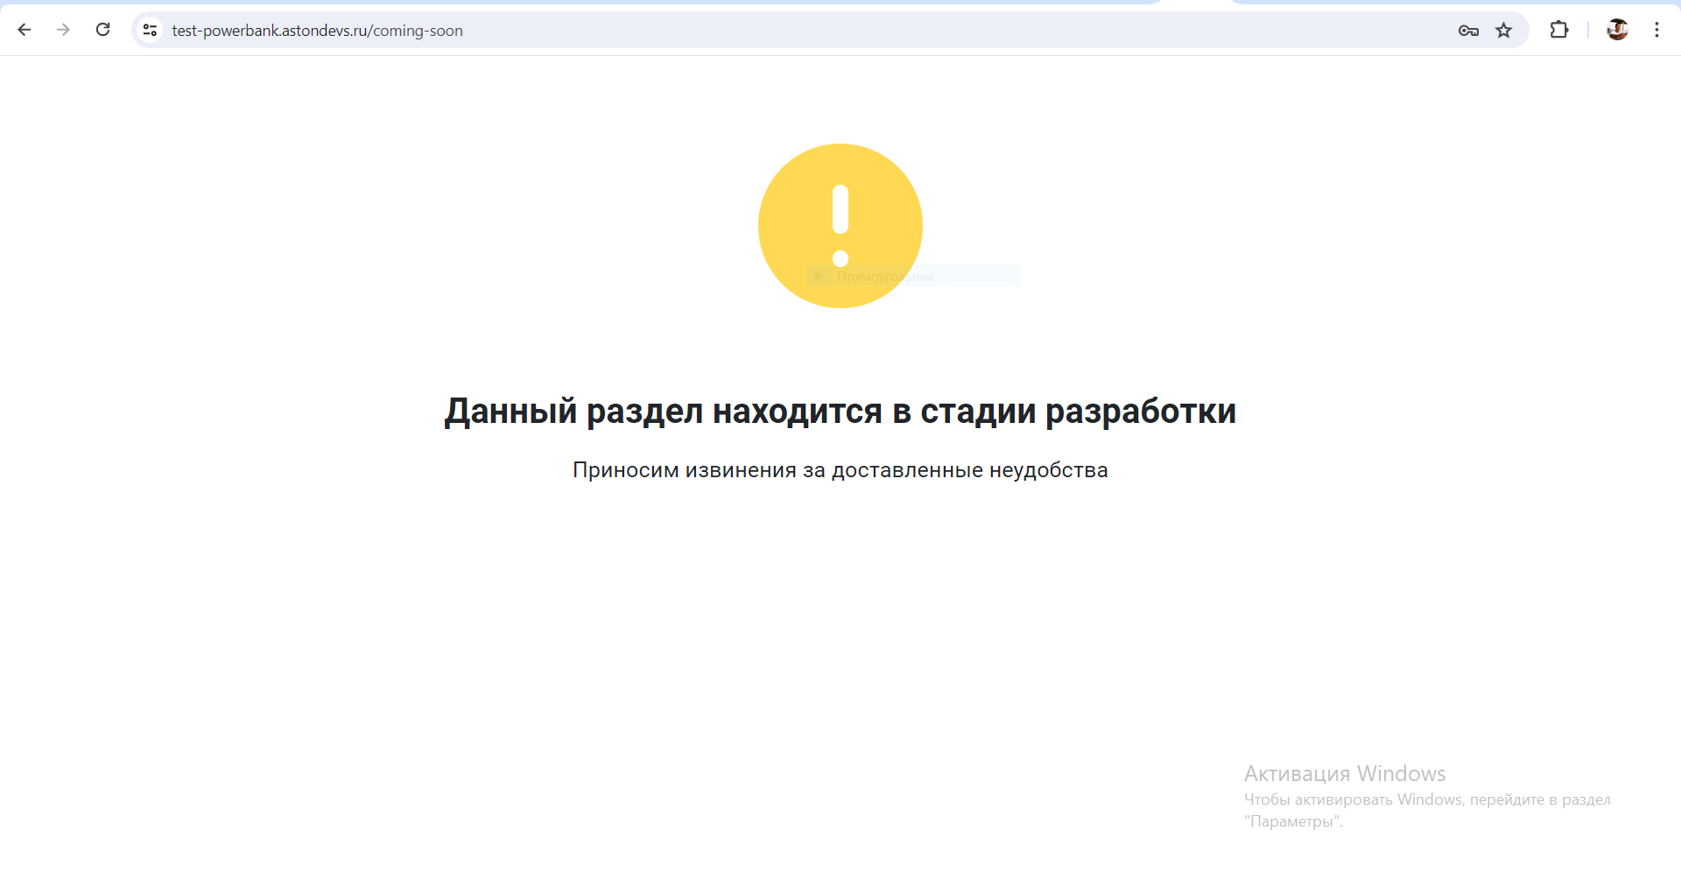
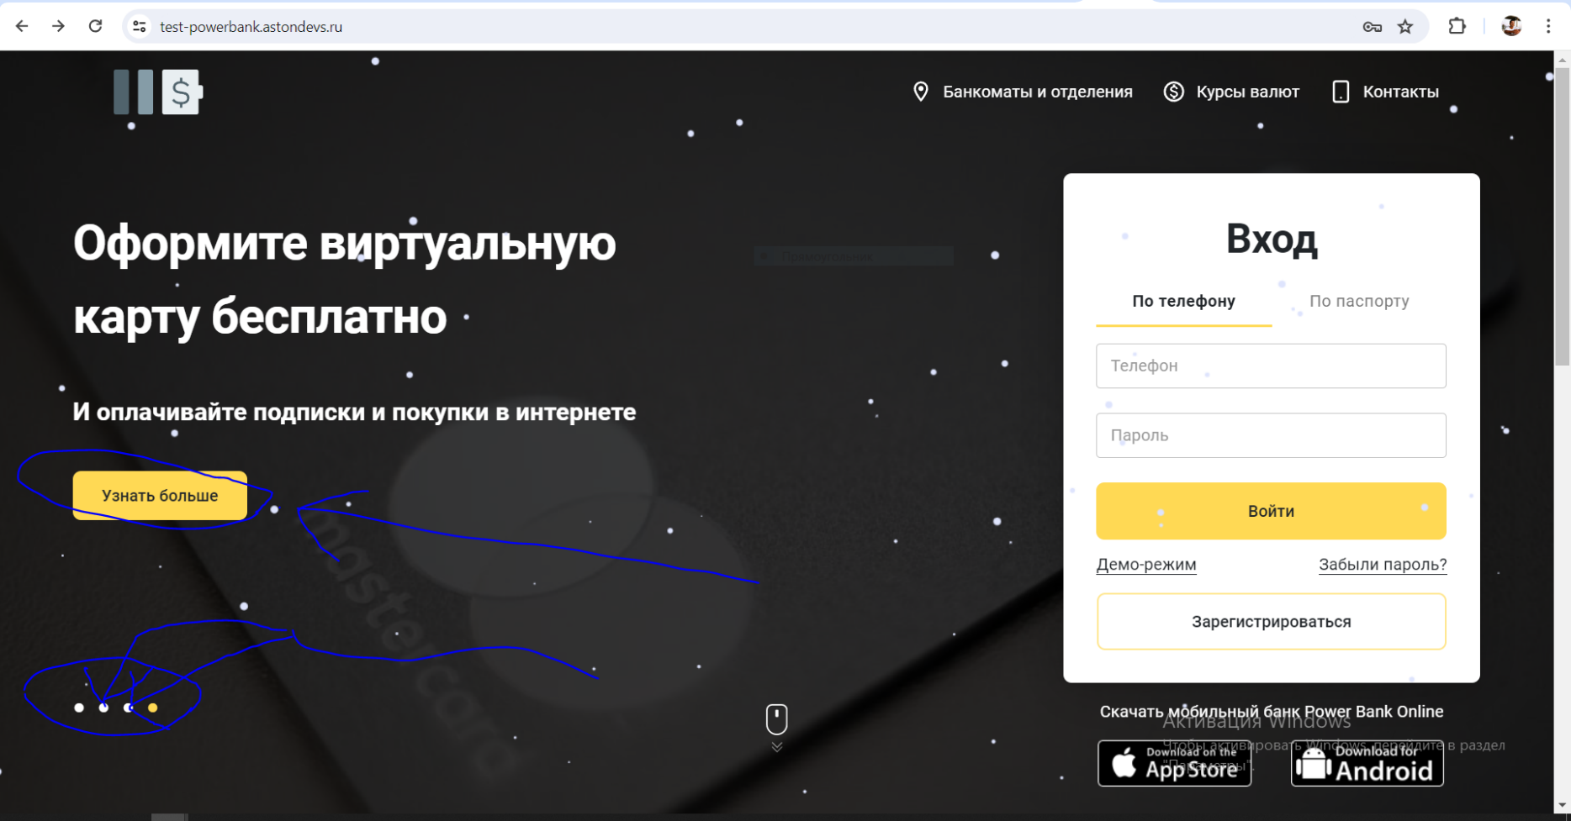
Заголовок | Неработающая кнопка "узнать больше"
Шаги вопроизведения | На главной странице https://test-powerbank.astondevs.ru/ в левой верхней части сайта есть кнопка "узнать больше". Нажимаем на нее.
Фактический результат | При нажатии кнопки "узнать больше" нас перекидывает на страцицу с ниформацией об отсутствии данного раздела. Так же не работают 2 точки из 4-х ниже кнопки "узнать больше".
Ожидаемый результат | При нажатии кнопки "узнать больше" мы должны были получить дополнительную информацию о продукте, который нас интересует.
Окружение | ОС Windows 10, браузер Google Chrome версии 125.0.6422.61
Дополнительная информация
Приоритет | Средний.

Баг 3
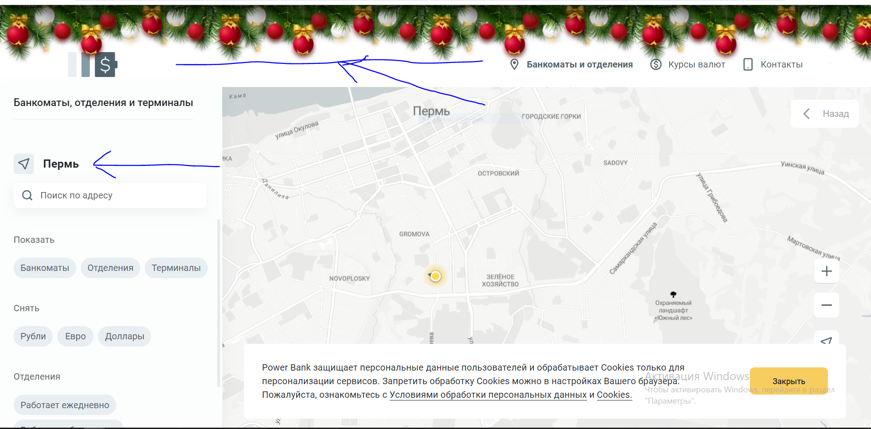
Заголовок | Кнопка "банкоматы и отделения".
Шаги вопроизведения | В верхней части сайта https://test-powerbank.astondevs.ru/ нажимаем кнопку "банкоматы и отделения" и переходим в соответсвующий раздел.
Фактический результат | На дворе май месяц, а на сайте при переходе в другой раздел все еще новогодняя тематика. Неработающая кнопка локации. Стоит Пермь и не дает в этой строке поменять город. Поиск по другому городу возможен ниже, где строка "поиск по адресу".
Ожидаемый результат | При нажатии на стрелку слева от г. Пермь, у нас должна появиться возможность выбрать другой город, регион.
Окружение | ОС Windows 10, браузер Google Chrome версии 125.0.6422.61
Дополнительная информация
Приоритет | Средний.

Баг 4
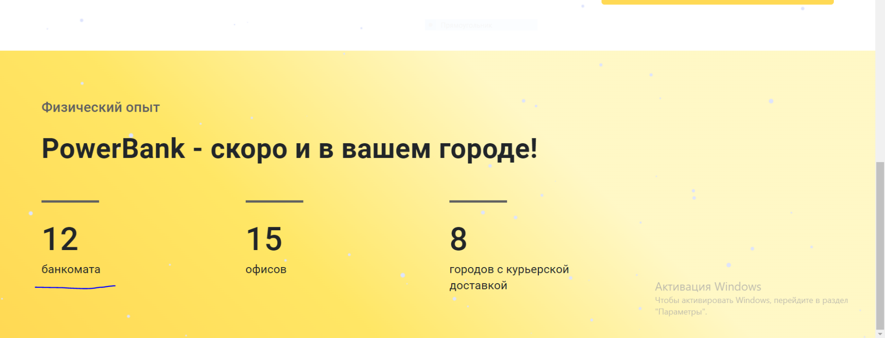
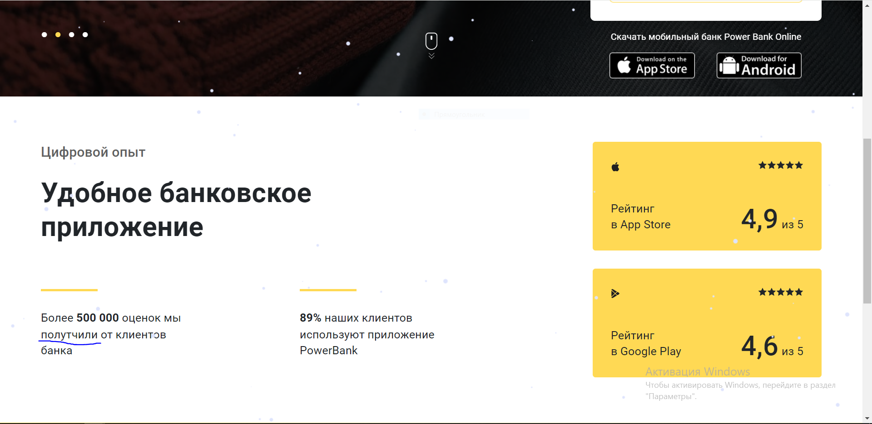
Заголовок | Грамматические оишбки.
Шаги вопроизведения | Заходим на главную страницу https://test-powerbank.astondevs.ru/ и видм текст на сайте.
Фактический результат | Присутствуют грамматические ошибки.
Ожидаемый результат | Грамматические ошибки должны отстутствовать во всех текстах.
Окружение | ОС Windows 10, браузер Google Chrome версии 125.0.6422.61
Дополнительная информация
Приоритет | Не критичный.

Баг 5
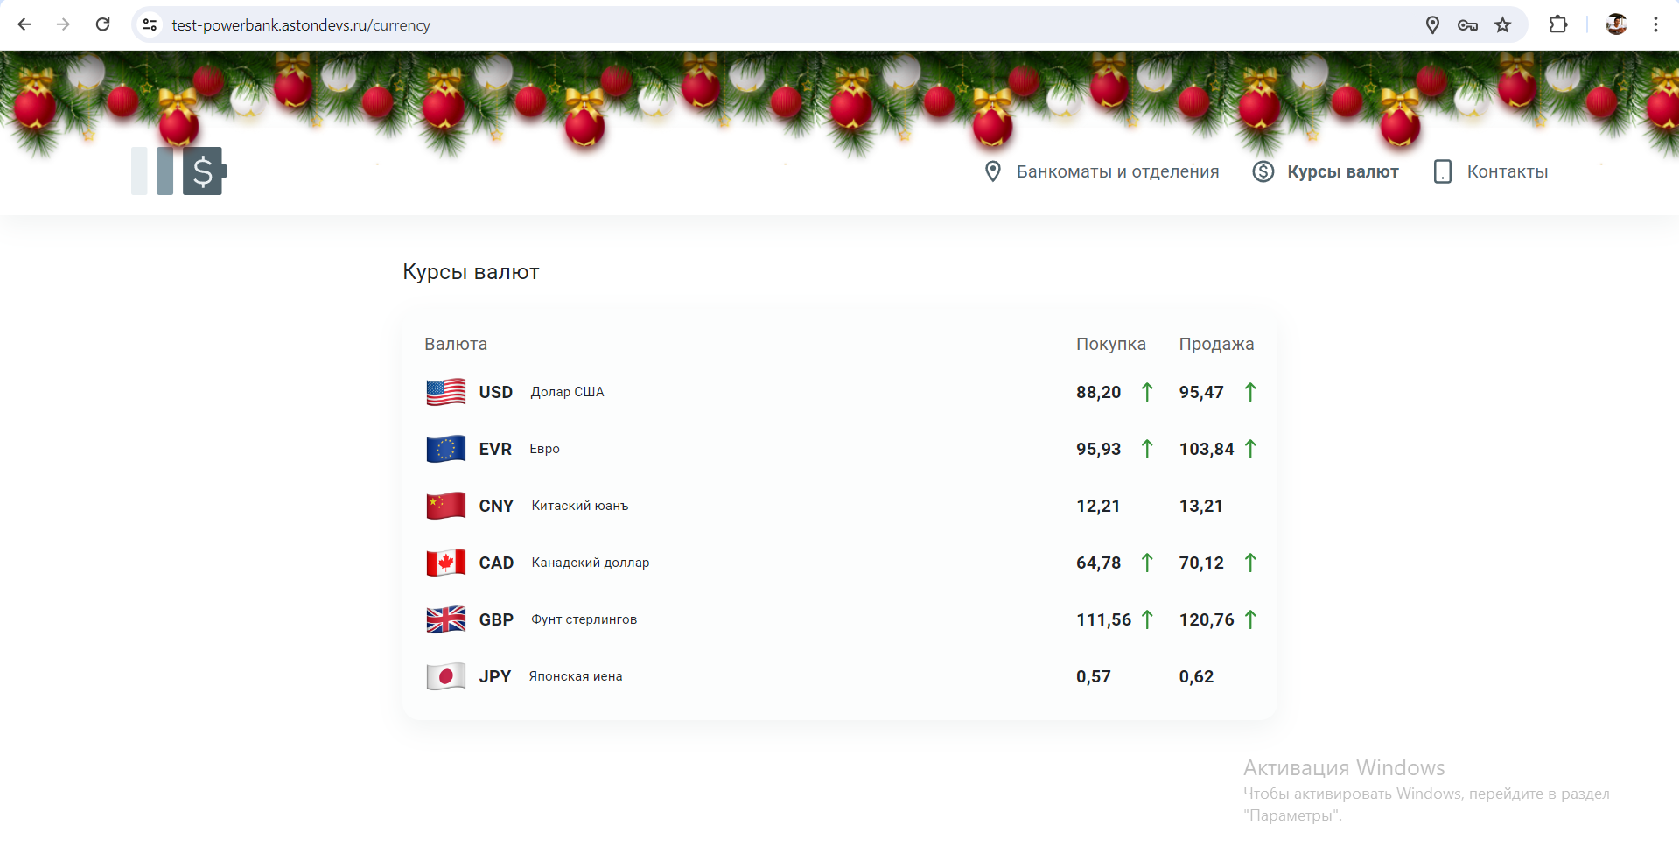
Заголовок | Курсы валют.
Шаги вопроизведения | В правой верхней части сайта https://test-powerbank.astondevs.ru/ есть кнопка "курсы валют", нажимаем ее и переходим в соответствующий раздел.
Фактический результат | Курсы валют должны быть актуальными в настоящее время, а по факту они не изменяются и не соответствуют действительному курсу.
Ожидаемый результат | Курсы валют должны быть актуальными в настоящее время и меняться по мере изменения курса валют.
Окружение | ОС Windows 10, браузер Google Chrome версии 125.0.6422.61
Дополнительная информация
Приоритет | Средний.

